Exemplo 1
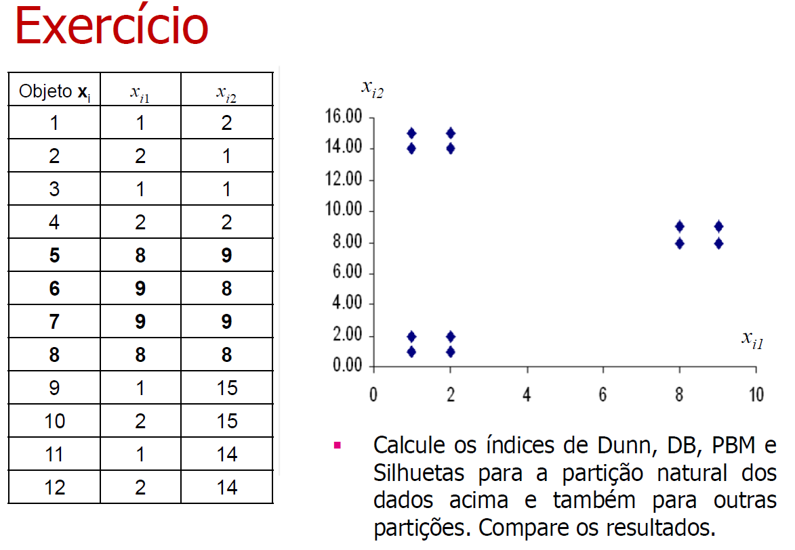
Ponto | Coordenada 1 | Coordenada 2 |  | Número | Centroide Inicial | Coordenada X | Coordenada Y
1 | 1 | 2 |  | 0 | A | 6 | 6
2 | 2 | 1 |  | 1 | B | 4 | 6
3 | 1 | 1 |  | 2 | C | 5 | 10
4 | 2 | 2
5 | 8 | 9
6 | 9 | 8
7 | 9 | 9
8 | 8 | 8
9 | 1 | 15
10 | 2 | 15
11 | 1 | 14
12 | 2 | 14

Iteração 1
Distâncias Euclidianas ao Quadrado até Centroides |  |  |  | Centroide Mais Próximo |  | Cluster A |  |  | Cluster B |  |  | Cluster C
Ponto | Distância até A | Distância até B | Distância até C |  |  | Ponto | Coordenada 1 | Coordenada 2 | Ponto | Coordenada 1 | Coordenada 2 | Ponto | Coordenada 1 | Coordenada 2
1 | 41 | 25 | 80 | B |  | - |  |  | 1 | 1 | 2 | -
2 | 41 | 29 | 90 | B |  | - |  |  | 2 | 2 | 1 | -
3 | 50 | 34 | 97 | B |  | - |  |  | 3 | 1 | 1 | -
4 | 32 | 20 | 73 | B |  | - |  |  | 4 | 2 | 2 | -
5 | 13 | 25 | 10 | C |  | - |  |  | - |  |  | 5 | 8 | 9
6 | 13 | 29 | 20 | A |  | 6 | 9 | 8 | - |  |  | -
7 | 18 | 34 | 17 | C |  | - |  |  | - |  |  | 7 | 9 | 9
8 | 8 | 20 | 13 | A |  | 8 | 8 | 8 | - |  |  | -
9 | 106 | 90 | 41 | C |  | - |  |  | - |  |  | 9 | 1 | 15
10 | 97 | 85 | 34 | C |  | - |  |  | - |  |  | 10 | 2 | 15
11 | 89 | 73 | 32 | C |  | - |  |  | - |  |  | 11 | 1 | 14
12 | 80 | 68 | 25 | C |  | - |  |  | - |  |  | 12 | 2 | 14
 |  |  |  |  |  | Centroide | 8.5 | 8 | Centroide | 1.5 | 1.5 | Centroide | 3.833333333 | 12.66666667

Iteração 2
Distâncias Euclidianas ao Quadrado até Centroides |  |  |  | Centroide Mais Próximo |  | Cluster A |  |  | Cluster B |  |  | Cluster C
Ponto | Distância até A | Distância até B | Distância até C |  |  | Ponto | Coordenada 1 | Coordenada 2 | Ponto | Coordenada 1 | Coordenada 2 | Ponto | Coordenada 1 | Coordenada 2
1 | 92.25 | 0.5 | 121.8055556 | B |  | - |  |  | 1 | 1 | 2 | -
2 | 91.25 | 0.5 | 139.4722222 | B |  | - |  |  | 2 | 2 | 1 | -
3 | 105.25 | 0.5 | 144.1388889 | B |  | - |  |  | 3 | 1 | 1 | -
4 | 78.25 | 0.5 | 117.1388889 | B |  | - |  |  | 4 | 2 | 2 | -
5 | 1.25 | 98.5 | 30.80555556 | A |  | 5 | 8 | 9 | - |  |  | -
6 | 0.25 | 98.5 | 48.47222222 | A |  | 6 | 9 | 8 | - |  |  | -
7 | 1.25 | 112.5 | 40.13888889 | A |  | 7 | 9 | 9 | - |  |  | -
8 | 0.25 | 84.5 | 39.13888889 | A |  | 8 | 8 | 8 | - |  |  | -
9 | 105.25 | 182.5 | 13.47222222 | C |  | - |  |  | - |  |  | 9 | 1 | 15
10 | 91.25 | 182.5 | 8.805555556 | C |  | - |  |  | - |  |  | 10 | 2 | 15
11 | 92.25 | 156.5 | 9.805555556 | C |  | - |  |  | - |  |  | 11 | 1 | 14
12 | 78.25 | 156.5 | 5.138888889 | C |  | - |  |  | - |  |  | 12 | 2 | 14
 |  |  |  |  |  | Centroide | 8.5 | 8.5 | Centroide | 1.5 | 1.5 | Centroide | 1.5 | 14.5

Iteração 3
Distâncias Euclidianas ao Quadrado até Centroides |  |  |  | Centroide Mais Próximo |  | Cluster A |  |  | Cluster B |  |  | Cluster C
Ponto | Distância até A | Distância até B | Distância até C |  |  | Ponto | Coordenada 1 | Coordenada 2 | Ponto | Coordenada 1 | Coordenada 2 | Ponto | Coordenada 1 | Coordenada 2
1 | 98.5 | 0.5 | 156.5 | B |  | - |  |  | 1 | 1 | 2 | -
2 | 98.5 | 0.5 | 182.5 | B |  | - |  |  | 2 | 2 | 1 | -
3 | 112.5 | 0.5 | 182.5 | B |  | - |  |  | 3 | 1 | 1 | -
4 | 84.5 | 0.5 | 156.5 | B |  | - |  |  | 4 | 2 | 2 | -
5 | 0.5 | 98.5 | 72.5 | A |  | 5 | 8 | 9 | - |  |  | -
6 | 0.5 | 98.5 | 98.5 | A |  | 6 | 9 | 8 | - |  |  | -
7 | 0.5 | 112.5 | 86.5 | A |  | 7 | 9 | 9 | - |  |  | -
8 | 0.5 | 84.5 | 84.5 | A |  | 8 | 8 | 8 | - |  |  | -
9 | 98.5 | 182.5 | 0.5 | C |  | - |  |  | - |  |  | 9 | 1 | 15
10 | 84.5 | 182.5 | 0.5 | C |  | - |  |  | - |  |  | 10 | 2 | 15
11 | 86.5 | 156.5 | 0.5 | C |  | - |  |  | - |  |  | 11 | 1 | 14
12 | 72.5 | 156.5 | 0.5 | C |  | - |  |  | - |  |  | 12 | 2 | 14
 |  |  |  |  |  | Centroide | 8.5 | 8.5 | Centroide | 1.5 | 1.5 | Centroide | 1.5 | 14.5

Convergência de Pontos entre as Iterações 2 e 3. Fim do algoritmo.

k-means - Resultado k = 3
Cluster | Centroide
 | Coordenada 1 | Coordenada 2 | Pontos
A | 8.5 | 8.5 | 5, 6, 7, 8
B | 1.5 | 1.5 | 1, 2, 3, 4
C | 1.5 | 14.5 | 9, 10, 11, 12

Cálculo da Medida de Silhueta (SWC)
Ponto | Centroide | Cluster Vizinho Mais Próximo
1 | B | A
2 | B | A
3 | B | A
4 | B | A
5 | A | C
6 | A | B ou C
7 | A | C
8 | A | B ou C
9 | C | A
10 | C | A
11 | C | A
12 | C | A

Distâncias entre Pontos
Ponto | 1 | 2 | 3 | 4 | 5 | 6 | 7 | 8 | 9 | 10 | 11 | 12
1 | 0 | 1.414213562 | 1 | 1 | 9.899494937 | 10 | 10.63014581 | 9.219544457 | 13 | 13.03840481 | 12 | 12.04159458
2 | 1.414213562 | 0 | 1 | 1 | 10 | 9.899494937 | 10.63014581 | 9.219544457 | 14.03566885 | 14 | 13.03840481 | 13
3 | 1 | 1 | 0 | 1.414213562 | 10.63014581 | 10.63014581 | 11.3137085 | 9.899494937 | 14 | 14.03566885 | 13 | 13.03840481
4 | 1 | 1 | 1.414213562 | 0 | 9.219544457 | 9.219544457 | 9.899494937 | 8.485281374 | 13.03840481 | 13 | 12.04159458 | 12
5 | 9.899494937 | 10 | 10.63014581 | 9.219544457 | 0 | 1.414213562 | 1 | 1 | 9.219544457 | 8.485281374 | 8.602325267 | 7.810249676
6 | 10 | 9.899494937 | 10.63014581 | 9.219544457 | 1.414213562 | 0 | 1 | 1 | 10.63014581 | 9.899494937 | 10 | 9.219544457
7 | 10.63014581 | 10.63014581 | 11.3137085 | 9.899494937 | 1 | 1 | 0 | 1.414213562 | 10 | 9.219544457 | 9.433981132 | 8.602325267
8 | 9.219544457 | 9.219544457 | 9.899494937 | 8.485281374 | 1 | 1 | 1.414213562 | 0 | 9.899494937 | 9.219544457 | 9.219544457 | 8.485281374
9 | 13 | 14.03566885 | 14 | 13.03840481 | 9.219544457 | 10.63014581 | 10 | 9.899494937 | 0 | 1 | 1 | 1.414213562
10 | 13.03840481 | 14 | 14.03566885 | 13 | 8.485281374 | 9.899494937 | 9.219544457 | 9.219544457 | 1 | 0 | 1.414213562 | 1
11 | 12 | 13.03840481 | 13 | 12.04159458 | 8.602325267 | 10 | 9.433981132 | 9.219544457 | 1 | 1.414213562 | 0 | 1
12 | 12.04159458 | 13 | 13.03840481 | 12 | 7.810249676 | 9.219544457 | 8.602325267 | 8.485281374 | 1.414213562 | 1 | 1 | 0

Ponto | a(Ponto) | b(Ponto) | s(i) | Silhueta do Cluster | Silhueta Final
1 | 1.138071187 | 9.937296302 | 0.8854747657 | 0.885036722 | 0.8793841996
2 | 1.138071187 | 9.937296302 | 0.8854747657
3 | 1.138071187 | 10.61837377 | 0.8928205757
4 | 1.138071187 | 9.205966306 | 0.8763767811
5 | 1.138071187 | 8.529350194 | 0.866570001 | 0.8765579384
6 | 1.138071187 | 9.937296302 | 0.8854747657
7 | 1.138071187 | 9.313962714 | 0.8778102058
8 | 1.138071187 | 9.205966306 | 0.8763767811
9 | 1.138071187 | 9.937296302 | 0.8854747657 | 0.8765579384
10 | 1.138071187 | 9.205966306 | 0.8763767811
11 | 1.138071187 | 9.313962714 | 0.8778102058
12 | 1.138071187 | 8.529350194 | 0.866570001

Cálculo da Medida de Silhueta Simplificada (SSWC)
Ponto | Centroide | Cluster Vizinho Mais Próximo | Distância Dentro do Cluster (a) | Distância Vizinho mais Próximo (b) | s(i) | Silhueta do Cluster | Silhueta Final
1 | B | A | 0.7071067812 | 9.924716621 | 0.92875295 | 0.9284790391 | 0.9249523132
2 | B | A | 0.7071067812 | 9.924716621 | 0.92875295
3 | B | A | 0.7071067812 | 10.60660172 | 0.9333333333
4 | B | A | 0.7071067812 | 9.192388155 | 0.9230769231
5 | A | C | 0.7071067812 | 8.514693183 | 0.9169545201 | 0.9231889503
6 | A | B ou C | 0.7071067812 | 9.924716621 | 0.92875295
7 | A | C | 0.7071067812 | 9.300537619 | 0.9239714079
8 | A | B ou C | 0.7071067812 | 9.192388155 | 0.9230769231
9 | C | A | 0.7071067812 | 9.924716621 | 0.92875295 | 0.9231889503
10 | C | A | 0.7071067812 | 9.192388155 | 0.9230769231
11 | C | A | 0.7071067812 | 9.300537619 | 0.9239714079
12 | C | A | 0.7071067812 | 8.514693183 | 0.9169545201

Resultado 1
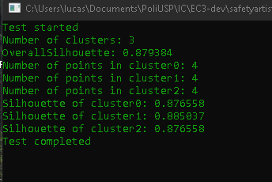
 |  |  |  |  |  |  |  |  | Número | Centroide Inicial
Silhueta Final |  |  |  |  |  |  |  |  | 0 | A
Teste | Esperado | Diferença |  |  |  |  |  |  | 1 | B
0.8793841996 | 0.879384 | 1.996215618E-07 |  |  |  |  |  |  | 2 | C

Silhueta de cada cluster
Cluster | Teste | Esperado | Diferença
0 | 0.876557938410184 | 0.8765579384 | 0.000000000000000
1 | 0.885036722044317 | 0.885036722 | 0.000000000000000
2 | 0.876557938410184 | 0.8765579384 | 0.000000000000000

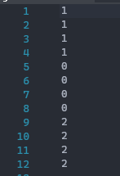
Clusterização |  |  |  | Centroídes
Pontos | Teste | Esperado |  | Cluster | Iniciais |  | Teste |  | Esperado
1 | 1 | B |  | 0 | 6 | 6 | 8.5 | 8.5 | 8.5 | 8.5
2 | 1 | B |  | 1 | 4 | 6 | 1.50 | 1.50 | 1.5 | 1.5
3 | 1 | B |  | 2 | 5 | 1 | 1.50 | 14.50 | 1.5 | 14.5
4 | 1 | B
5 | 0 | A
6 | 0 | A
7 | 0 | A
8 | 0 | A
9 | 2 | C
10 | 2 | C
11 | 2 | C
12 | 2 | C

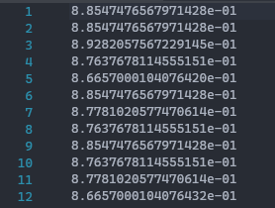
Silhoueta de cada ponto
Pontos | Teste | Esperado | Diferença
1 | 0.88547476568 | 0.88547476568 | 0.00000000000000000
2 | 0.88547476568 | 0.88547476568 | 0.00000000000000000
3 | 0.89282057567 | 0.89282057567 | 0.00000000000000000
4 | 0.87637678115 | 0.87637678115 | 0.00000000000000000
5 | 0.86657000104 | 0.86657000104 | 0.00000000000000000
6 | 0.88547476568 | 0.88547476568 | 0.00000000000000000
7 | 0.87781020577 | 0.87781020577 | 0.00000000000000000
8 | 0.87637678115 | 0.87637678115 | 0.00000000000000000
9 | 0.88547476568 | 0.88547476568 | 0.00000000000000000
10 | 0.87637678115 | 0.87637678115 | 0.00000000000000000
11 | 0.87781020577 | 0.87781020577 | 0.00000000000000000
12 | 0.86657000104 | 0.86657000104 | 0.00000000000000000

Resultado 2
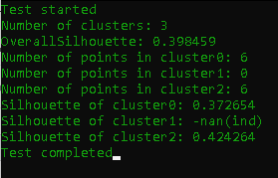
 |  |  |  | Número | Centroide Inicial
Silhueta Final |  |  |  | 0 | A
Teste | Esperado | Diferença |  | 1 | B
0.171573 | 0.1715728753 | 0.000000 |  | 2 | C

Silhueta de cada cluster
Cluster | Teste | Esperado | Diferença
0 | 0.372654329562822 | 0.37265432956 | 0.000000000000000
1 | nan | - | -
2 | 0.424264153044765 | 0.42426415304 | 0.000000000000000

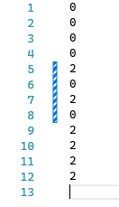
Clusterização |  |  |  |  |  | Centroídes
Pontos | Teste | Esperado |  |  |  | Cluster | Iniciais |  | Teste |  | Esperado
1 | 0 | A |  |  |  | 0 | 5 | 5 | 3.8333333333 | 3.6666666667 | 3.8333333333 | 3.6666666667
2 | 0 | A |  |  |  | 1 | 8 | 1 | 8 | 0 | - | -
3 | 0 | A |  |  |  | 2 | 5 | 12 | 3.8333333333 | 2.6666666667 | 3.8333333333 | 12.666666667
4 | 0 | A
5 | 2 | C
6 | 0 | A
7 | 2 | C
8 | 0 | A
9 | 2 | C
10 | 2 | C
11 | 2 | C
12 | 2 | C

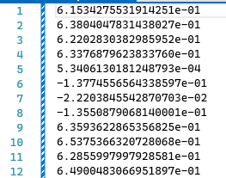
Silhoueta de cada ponto
Pontos | Teste | Esperado | Diferença
1 | 0.6153427553191420 | 0.61534275532 | 0.00000000000000000
2 | 0.6380404783143800 | 0.63804047831 | 0.00000000000000000
3 | 0.6220283038298590 | 0.62202830383 | 0.00000000000000000
4 | 0.6337687962383370 | 0.63376879624 | 0.00000000000000000
5 | 0.0005340613018125 | 0.00053406130181 | 0.00000000000000000
6 | -0.1377455656433850 | -0.13774556564 | 0.00000000000000000
7 | -0.0222038455428707 | -0.022203845543 | 0.00000000000000000
8 | -0.1355087906814000 | -0.13550879068 | 0.00000000000000000
9 | 0.6359362286535680 | 0.63593622865 | 0.00000000000000000
10 | 0.6537536632072800 | 0.65375366321 | 0.00000000000000000
11 | 0.6285599799792850 | 0.62855997998 | 0.00000000000000000
12 | 0.6490048306695180 | 0.64900483067 | 0.00000000000000000

Resultado3
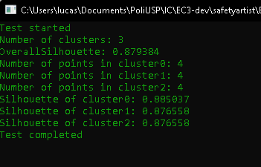
 |  |  |  | Número | Centroide Inicial
Silhueta Final |  |  |  | 0 | A
Teste | Esperado | Diferença |  | 1 | B
0.879384 | 0.879384 | 0.000000 |  | 2 | C

Silhueta de cada cluster
Cluster | Teste | Esperado | Diferença
0 | 0.885036722044317 | 0.88503672204 | 0.000000000000000
1 | 0.876557938410184 | 0.87655793841 | 0.000000000000000
2 | 0.876557938410184 | 0.8765579384 | 0.000000000000000

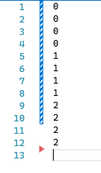
Clusterização |  |  |  |  |  | Centroídes
Pontos | Teste | Esperado |  |  |  | Cluster | Iniciais |  | Teste |  | Esperado
1 | 0 | A |  |  |  | 0 | 5 | 5 | 1.50E+00 | 1.50E+00 | 1.5 | 1.5
2 | 0 | A |  |  |  | 1 | 8 | 1 | 8.50E+00 | 8.50E+00 | 8.5 | 8.5
3 | 0 | A |  |  |  | 2 | 5 | 12 | 1.50E+00 | 1.45E+01 | 1.5 | 14.5
4 | 0 | A
5 | 1 | B
6 | 1 | B
7 | 1 | B
8 | 1 | B
9 | 2 | C
10 | 2 | C
11 | 2 | C
12 | 2 | C

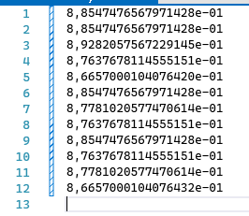
Silhoueta de cada ponto
Pontos | Teste | Esperado | Diferença
1 | 0.8854747656797140 | 0.8854747657 | 0.00000000000000000
2 | 0.8854747656797140 | 0.8854747657 | 0.00000000000000000
3 | 0.8928205756722910 | 0.8928205757 | 0.00000000000000000
4 | 0.8763767811455510 | 0.8763767811 | 0.00000000000000000
5 | 0.8665700010407640 | 0.866570001 | 0.00000000000000000
6 | 0.8854747656797140 | 0.8854747657 | 0.00000000000000000
7 | 0.8778102057747060 | 0.8778102058 | 0.00000000000000000
8 | 0.8763767811455510 | 0.8763767811 | 0.00000000000000000
9 | 0.8854747656797140 | 0.8854747657 | 0.00000000000000000
10 | 0.8763767811455510 | 0.8763767811 | 0.00000000000000000
11 | 0.8778102057747060 | 0.8778102058 | 0.00000000000000000
12 | 0.8665700010407640 | 0.866570001 | 0.00000000000000000

Resultado 4
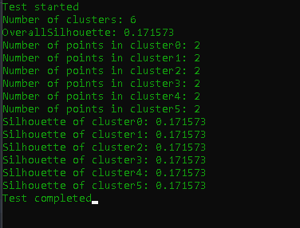
 |  |  |  |  |  |  |  |  | Número | Centroide Inicial
Silhueta Final |  |  |  |  |  |  |  |  | 0 | A
Teste | Esperado | Diferença |  |  |  |  |  |  | 1 | B
0.171573 | 0.1715728753 | 0.000000 |  |  |  |  |  |  | 2 | C
 |  |  |  |  |  |  |  |  | 3 | D
 |  |  |  |  |  |  |  |  | 4 | E
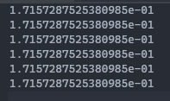
 |  |  |  |  |  |  |  |  | 5 | F
Silhueta de cada cluster
Cluster | Teste | Esperado | Diferença
0 | 0.171572875253809 | 0.1715728753 | 0.000000000000000
1 | 0.171572875253809 | 0.1715728753 | 0.000000000000000
2 | 0.171572875253809 | 0.1715728753 | 0.000000000000000
3 | 0.171572875253809 | 0.1715728753 | 0.000000000000000
4 | 0.171572875253809 | 0.1715728753 | 0.000000000000000
5 | 0.171572875253809 | 0.1715728753 | 0.000000000000000
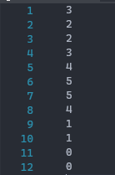
Clusterização |  |  |  | Centroídes
Pontos | Teste | Esperado |  | Cluster | Iniciais |  | Teste |  | Esperado
1 | 3 | D |  | 0 | 1.5 | 14 | 1.5 | 14 | 1.5 | 14
2 | 2 | C |  | 1 | 1.5 | 15 | 1.5 | 15 | 1.5 | 15
3 | 2 | C |  | 2 | 1.5 | 1 | 1.5 | 1 | 1.5 | 1
4 | 3 | D |  | 3 | 1.5 | 2 | 1.5 | 2 | 1.5 | 2
5 | 4 | E |  | 4 | 8 | 8.5 | 8 | 8.5 | 8 | 8.5
6 | 5 | F |  | 5 | 9 | 8.5 | 9 | 8.5 | 9 | 8.5
7 | 5 | F
8 | 4 | E
9 | 1 | B
10 | 1 | B
11 | 0 | A
12 | 0 | A

Silhoueta de cada ponto
Pontos | Teste | Esperado | Diferença
1 | 0.88547476568 | 0.88547476568 | 0.00000000000000000
2 | 0.88547476568 | 0.88547476568 | 0.00000000000000000
3 | 0.89282057567 | 0.89282057567 | 0.00000000000000000
4 | 0.87637678115 | 0.87637678115 | 0.00000000000000000
5 | 0.86657000104 | 0.86657000104 | 0.00000000000000000
6 | 0.88547476568 | 0.88547476568 | 0.00000000000000000
7 | 0.87781020577 | 0.87781020577 | 0.00000000000000000
8 | 0.87637678115 | 0.87637678115 | 0.00000000000000000
9 | 0.88547476568 | 0.88547476568 | 0.00000000000000000
10 | 0.87637678115 | 0.87637678115 | 0.00000000000000000
11 | 0.87781020577 | 0.87781020577 | 0.00000000000000000
12 | 0.86657000104 | 0.86657000104 | 0.00000000000000000

